상품제안서
잘 안빠지는 모던 연필캡 | 상품코드: F09798

 |  |  |  |  |  |  | 02-412-0044 | www.easy1.co.kr
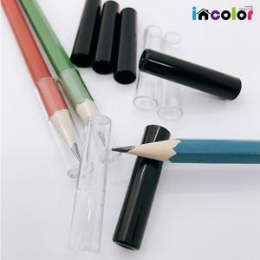 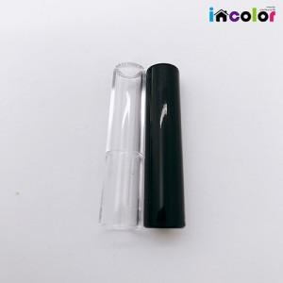 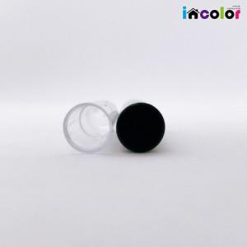

【상세/제작정보】 | * 급한 물품 당일 발송가능합니다 (일정 문의 요망)

【인쇄/포장옵션】 | / 별도문의

【공급단가】 | 수량 | 1,000~ | 2,000~ | 3,000~ | 5,000~ | 10,000~
*VAT별도 | 단가 | 90원 | 90원 | 90원 | 80원 | 80원

【상품 URL】 | https://easy1.co.kr:443/src/goods_detail.php?gdno=9798

